公司简介
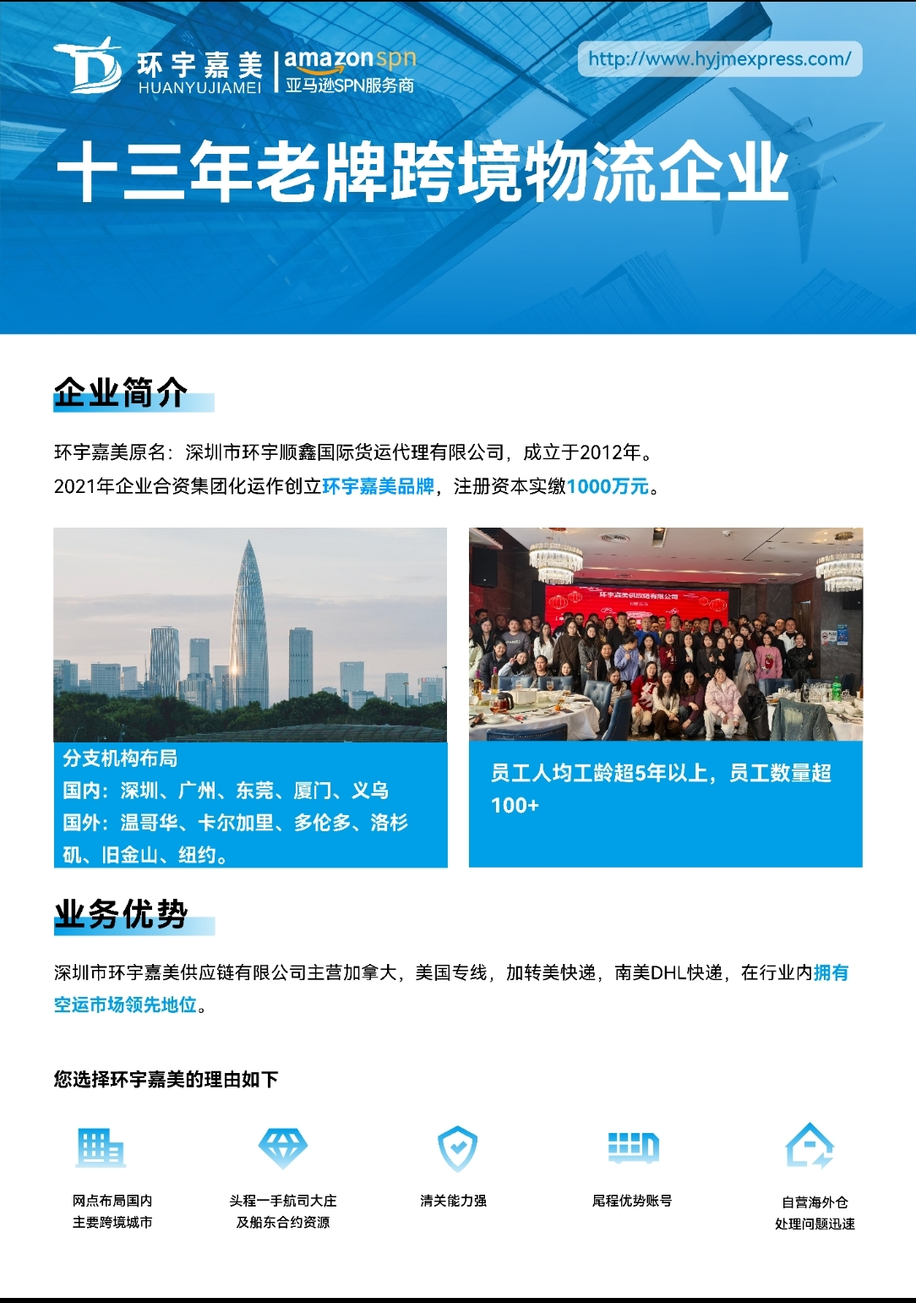

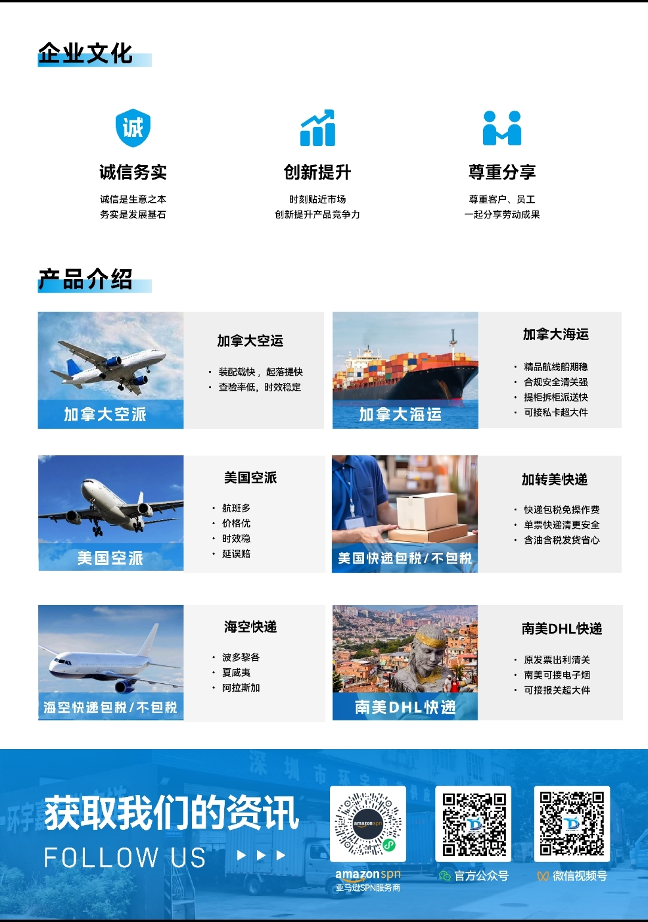

报价主页
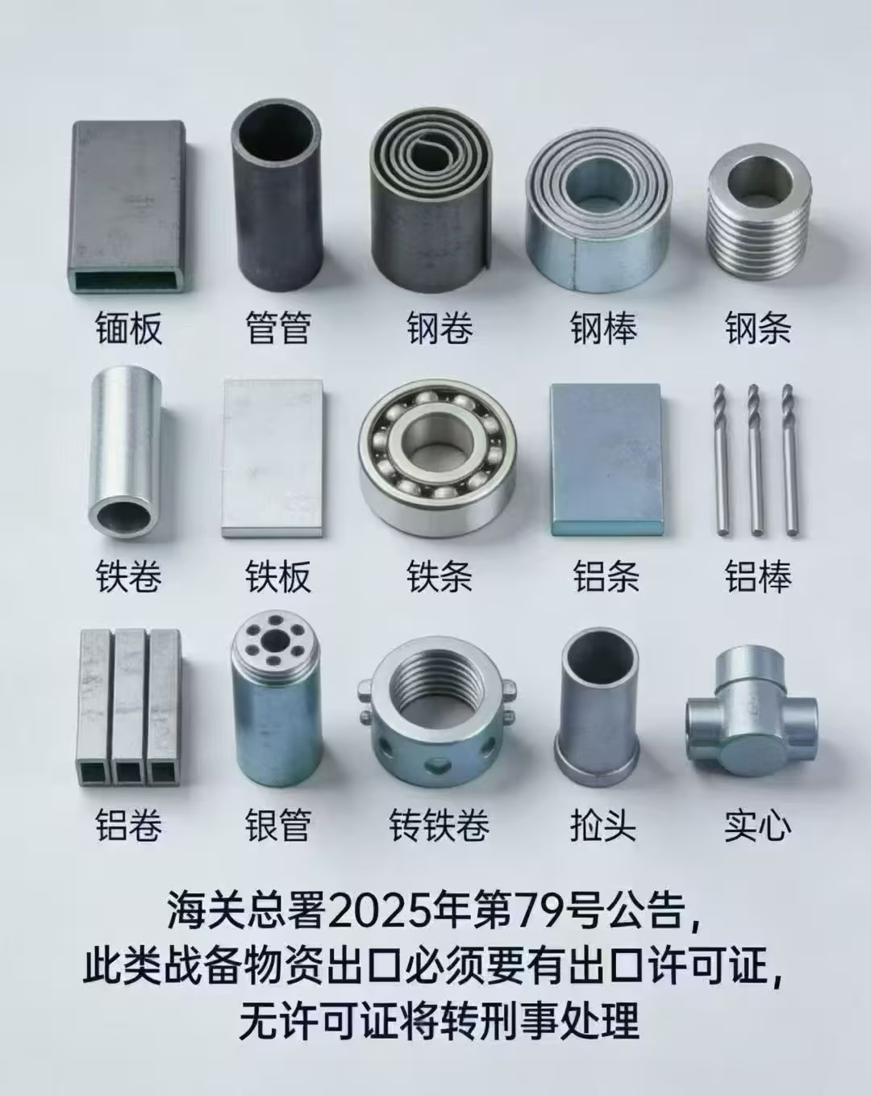
 | 主营加拿大/美国专线 微信/网站全程跟踪货物http://www.hyjmexpress.com/

联系我们
福永仓 | 深圳宝安福海街道富桥第四工业区 B3栋一楼，小苏13138177452，周一至周六 09：00-20：00，20：00后提前预报 （超大件/托盘请直接发福永仓，例如长超230CM，宽超140CM的货物，其它仓无法操作超大件货物）
坂田仓 | 深圳坂田街道办新河街金方华电商产业三期园区1栋109，小林13178707198，周一至周五 14：00至02：00，周六14：00至19：00，周日20：00至02：00
东莞仓 | 东莞市南城街道黄金路413号113华博国际物流园A07-A09联顺成 斌哥17376825387，周一至周五 9：00-21：00，周六 9：00-19：00（内陆费加0.2元/KG，最低10元/票）
广州仓 | 广州市白云区鹤龙街鹤龙一横路1号1002房（国妆电商大厦一楼大门右前30米），白班小曾15992066458，晚班方先生 13622737927 周一至周五 10：00至03：00，周六10：00至18：00，周日18：00至03：00
厦门仓 | 厦门市湖里区创业北路1号汇金城5121-5124，陈先生13860198657/王先生15750717054，周一至周六 10：00-21：30
义乌仓 | 义乌市后宅街道E谷电商园6幢一层（环宇嘉美），吴先生18319711021，上班时间调整为：周一至周六 上午11:00 -晚上20:00
交货注意：先在系统预报，贴“入库标签”货上，打印“入仓单”或交接单随货

类别 | 渠道名称（绿色推荐） | 渠道优势 | 重量段 | 时效预计 | 更新动态 | 更新日期
加转美快递 | DHL快递-美国包税 | 可接美国3开头邮编，可接超长超重木箱 | 0.5-101KG+ | 10-12天签收 | 价格不变 | 2026-03-27
 | 加拿大DHL-K | 墨西哥优势明显，可原发票出口 | 0.5-700KG+ | 10-12天签收
 | UPS直发包税K价 | 王牌推荐 快递包税免手续费 体积可除8000，多倍免抛，快递抛货首选！ 快递清关通关率高，时效稳定6-8天签收 美国及波多黎各、夏威夷、阿拉斯加服务 | 0.5-101KG+ | 7-9天签收 | 价格不变 | 2026-03-30
 | UPS直发包税K特快 |  |  | 5-7天签收
 | UPS直发包税K价免抛 |  |  | 7-9天签收 | 价格不变 | 2026-03-20
 | UPS快递T价-不包税 | 美国全区，波多黎各、夏威夷、阿拉斯加 体积可除8000，多倍免抛，快递抛货首选！ | 0.5-101KG+ | 7-9天签收 | 价格不变 | 2026-03-30
 | UPS快递T特快-不包税 |  |  | 6-8天签收
 | UPS快递T价免抛-不包税 |  |  | 7-9天签收 | 价格不变 | 2026-03-20
 | 美国岛屿UPS海空快递-包税 | 波多黎各、夏威夷、阿拉斯加 0.5KG起收，单票快递清关 开船后25-30天签收 | 0.5-101KG+ | 开船 25-30天签收 | 下周二截五开 船名航次：OOCL NEW YORK 118E 预计4-10开船，4-30到港 | 2026-03-30
 | 美国岛屿UPS海空快递-不包税
美国小货超市 | UPS快递包税K1小货-香港飞 | 王牌推荐 快递清关通关率高，时效稳定6-8天签收 美国及波多黎各、夏威夷、阿拉斯加服务 免产品附加费，免住宅费 | 0.5-20KG | 5-7天签收 | 价格不变 | 2026-03-27
 | UPS快递包税K2小货-大陆飞 |  | 0.5-20KG | 5-7天签收
 | UPS快递包税K3小货-大陆飞 | 比K2更便宜，比001提取更快更稳 看邮编派送，整体8-12天，单票快递清关 | 0.5-6KG | 8-12天签收
 | 美国联邦快递FICP小货-包税 | 快递包税，省心发货 | 0.5-8KG | 5-7天签收 | 价格不变 | 2026-02-24
 | 美国联邦快递FICP小货-不包税 | 预报即出转单 | 0.5-8KG | 5-7天签收 | 价格不变 | 2026-02-24
 | 美国专线小货001-可接带电 | 预报即出转单，杂费全免 | 0.5-20KG | 6-8天提取 | 价格不变 | 2026-03-27
美国空派 | 美东快线-大陆转飞 | 美东提取，递送快！ | 12KG-101KG+ | 5-7工作日提取 | 上调2元 | 2026-03-31
 | 美国空派B价-不带电 | 美西提取，性价比高 | 12KG-101KG+ | 7-9工作日提取 | 价格不变 | 2026-03-24
 | 美国空派E价-不带电 | 美西提取，优先配载 | 12KG-101KG+ | 6-8工作日提取 | 价格不变 | 2026-03-24
 | 美国空派N价直飞-可带电 | 直飞美西提取，承诺超8工作日未提赔偿 | 12KG-101KG+ | 5-7工作日提取 | 价格不变 | 2026-03-24
 | 美国空派联邦超大件-不带电 | 免操作费，免私人地址费！ 围长310CM内，实重48KG内，免超长超重费 分泡50%，可接普货、带电 | 23KG-301KG+ | 7-9工作日提取 | 价格不变 | 2026-03-24
 | 美国空派联邦超大件N2-可带电 |  | 23KG-301KG+ | 7-9工作日提取 | 价格不变 | 2026-03-26
加拿大空派 | 加拿大空派A价-不带电 | 温哥华UPS提取，承诺超10工作日未提赔偿 | 12KG-101KG+ | 6-8工作日提取 | 价格不变 | 2026-03-27
 | 加拿大空卡A价-温哥华 | 温哥华空卡可接FBA、私人件、木箱、托盘 | 100KG+ | 10-15天 | 价格不变 | 2026-03-27
 | 加拿大空派A2-可带电 | 温哥华UPS提取，承诺超10工作日未提赔偿 | 12KG-101KG+ | 6-8工作日提取 | 上调1元 | 2026-03-31
 | 加拿大空派Y价-不带电 | 多伦多UPS提取，承诺超10工作日未提赔偿 | 12KG-101KG+ | 6-8工作日提取 | 价格不变 | 2026-03-30
 | 加拿大空卡Y价-多伦多 | 多伦多空卡可接FBA、私人件、木箱、托盘 | 100KG+ | 10-15天 | 价格不变 | 2026-03-30
加拿大海派 | 加拿大3K快线（美转加） | 普船的价格，美森的时效承诺，固定六截三开 承诺超22天UPS未提赔偿 | 21KG-501KG+ | 开船20-23天提取 | 价格不变 | 2026-03-30
 | 加拿大2K（美转加） | 固定按六截四开船期承诺时效 承诺超28天UPS未提赔偿 | 21KG-501KG+ | 开船25-28天提取 | 价格不变 | 2026-02-27
 | 加拿大海运+UPS派C价 | 温哥华UPS提取 | 21KG-1001KG+ | 开船25-30天提取 | C价/温哥华，下周二截五开 船名航次：OOCL NEW YORK 118E 预计4-10开船，4-30到港 C2/卡尔加里，本周六截三开 航名航次：XIN SHAN TOU 222N 预计4-8开船，4-28到港温哥华，5-2到卡尔加里 D价/多伦多，本周六截三开 船名航次：OOCL NEW YORK 118E 预计4-8开船，4-28到港温哥华，5-4到多伦多 | 2026-03-30
 | 加拿大海运+UPS派C2 | 卡尔加里UPS提取 | 21KG-1001KG+ | 开船30-35天提取
 | 加拿大海运+UPS派D价 | 多伦多UPS提取 | 21KG-1001KG+ | 开船35-40天提取
 | 加拿大FBA海卡 | 温哥华/卡尔加里/多伦多 分区直装，卡车派送 | 21KG-1001KG+ | 参考报价备注
 | 加拿大海运私卡&超大件 | 温哥华/卡尔加里/多伦多 分区直装，卡车派送 | 300KG-1001KG+ | 参考报价备注
 | 加拿大海运V价-单票单清 | 不担心整柜大贸清关查验影响自身货物 | 5KG-1001KG+ | 参考报价备注

我司对公收款银行帐户
开户行 |  | 帐号 | 开户名
中国银行深圳西乡支行 |  | 743275451209 | 深圳市环宇嘉美供应链有限公司
中国民生银行股份有限公司深圳华联支行 |  | 650054804 | 深圳市环宇嘉美供应链有限公司
特别提示: 付款公账抬头必须与开户及签订物流合作协议的公司抬头一致， 若用其它公司抬头付款，需另外重新签协议才可开票，敬请留意。

付款说明：
1、为了保证时效，提供资料后，货物将正常操作，交货后1-2工作日付款，如需款到出货或暂扣，需提前说明。
2、如因财务问题未及时付款扣货，从第三天开始收取0.1元/KG/天的仓储费，最低5元/票/天。
3、所有站点货物入仓后非我司原因要求退件，均要收取相应搬卸操作费2元/件，最低50元/票；已打单加收20元/票的打单费； 分拨收货已经转到其它站点后要求退件的均要收取相应的内陆费。

托运说明：
1、不接枪支弹药，刀具，古董货币，动物皮毛，液体粉末，仿牌，书籍，地图，食品，植物，易燃易爆等违禁品！
不接：含有 钨/碲/铋/钼/铟 相关物质的货物，不接桃花芯等频危物种。
2、在我司仓库查到非带电渠道的货带电罚款500元/票，在航司查到带电另议！
3、在我司仓库查到品牌未申报罚款500元/票，海关查到罚款另议！
海关品牌备案查询网站
美国备案：https://iprs.cbp.gov/#/routeSearchResults?searchText
国内备案： http://202.127.48.145:8888/zscq/search/jsp/vBrandSearchIndex.jsp
4、在我司仓库查到其他违禁品罚款500-1000元/票，海关查到罚款另议！
5、目前国家对出口两用物项管制比较严格，涉及铝合金、钛合金、稀有金属、贵金属、石墨、金刚石、稀土等商品税号等，涉及两用物项税号的单子需要海关人审，会延长国内出口清关时间。（此类产品不接报关件，买单单询） 两用物项，是指既有民事用途，又有军事用途或者有助于提升军事潜力，特别是可以用于设计、开发、生产或者使用大规模杀伤性武器及其运载工具的货物、技术和服务，包括相关的技术资料等数据。
2026年1月1日开始，钢管，钢板，铝型材，方管，法兰，钢轨，钢丝，铁丝，钢卷，镀锌板(主要是海关编码:7201--7307区间产品)，出口需要许可证，以上产品不接。
海关总署公告2025年第79号海关强调以下属于战备物资，出口一定要有出口许可证，没有的话会直接转刑事处理。（以下产品不接）

下单指引
第一步：登陆客户端 http://106.55.8.166:8082 （帐号密码与我司客服索取）
点批量上传---下载《通用预报模板》---下拉选择渠道，如下图

第二步：填好模板，选择文件上传点保存

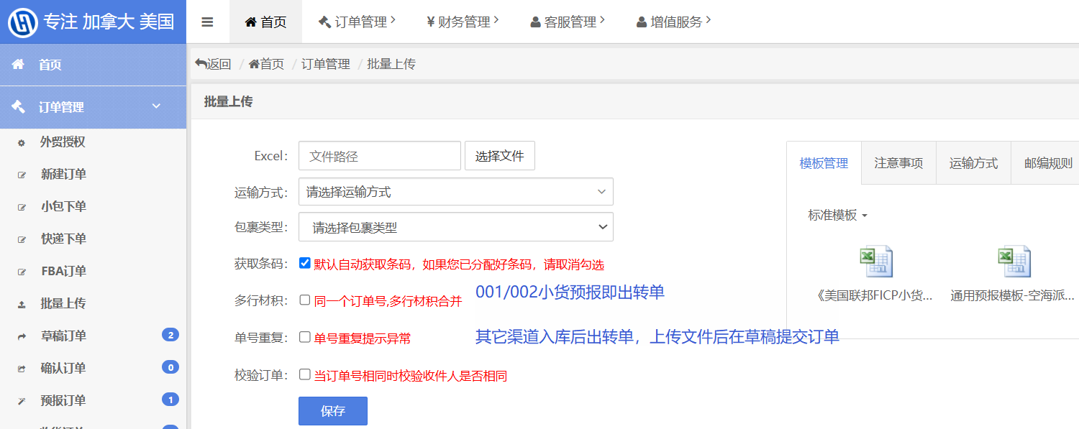

第三步：打印标签贴货上

第四步：选择订单---点更多操作---导出入仓单随货交仓（也可手写交接清单随货，需备注好贵司公司名）
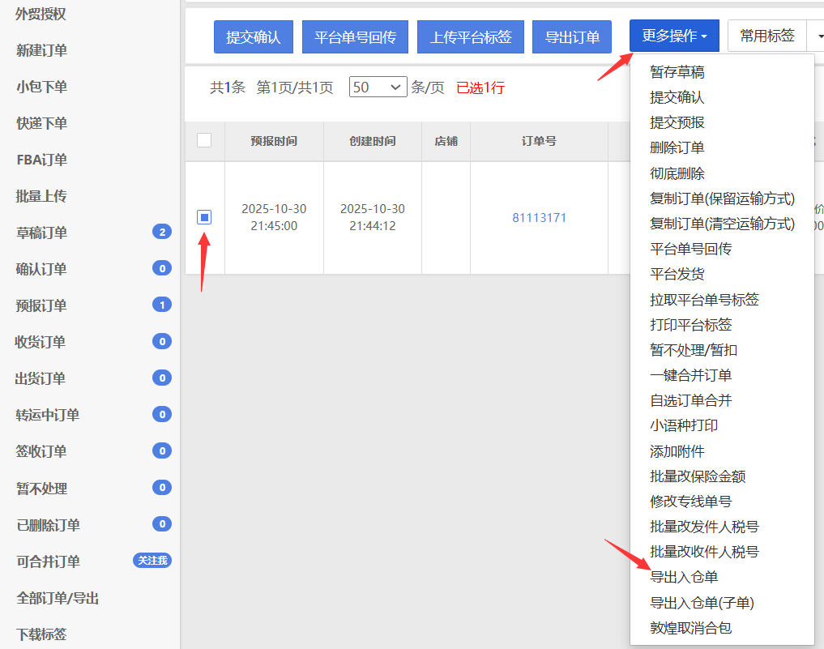

填写注意事项：
1.可多票批量上传，一票一行，一票多件三边尺寸填1，以入库实际测量为准；001/002尺寸重量要准确，不然单号会作废影响出货。
2.中英文品名，材质用途必填。禁止笼统品名，例如:配件，零件，生活用品，装饰品 等。
3、单价小数位最多保留三位小数，公司名FBA填仓库代码，私人件无公司名填收件人全名。
4.地址栏不能有多余重复的城市，州名，邮编，电话，邮箱等信息，不然会产生改地址费！州省填二字代码，邮编不能有空格，非亚马逊勿填写仓库代码。
5.交货未提前在系统下单，将影响入库操作，如有疑问请联系我司客服或业务。

美国FBA仓
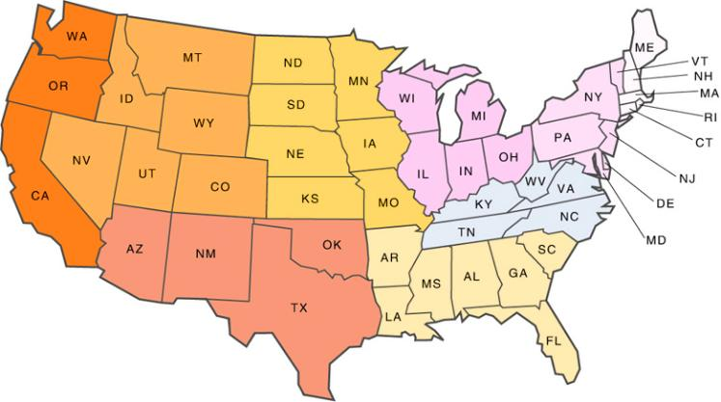
 |  |  |  |  |  |  | 报价主页

美国亚马逊/海外仓（仅供参考） |  |  |  |  |  | 2024年FEDEX拒收亚马逊仓库
仓库代码 | 地址 | 城市 | 邮编 | 州 | 备注 | 仓库代码 | 地址 | 邮编 | 备注
MCI3 | 2361 S Withers Rd | Liberty | 64068 | MO |  | LBE1 |  | 15672
ABE2 | 705 Boulder Dr | Breinigsville | 18031 | PA |  | RDG1 |  | 19526
ABE3 | 650 Boulder Dr | Breinigsville | 18031 | PA |  | CLT2 |  | 28214
ABE4 | 1610 Van Buren Rd. | Easton | 18045-1707 | PA |  | BNA2 | 500 Duke Dr | 37090
ABE8 | 401 Independence Road | Florence | 08518 | NJ |  | MEM1 | 392 E Holmes Rd | 38118
ACY1 | 240 Mantua Grove Road | West Deptfort | 08066-1731 | NJ |  | MQJ1 | 4412 W 300 N | 46140
ACY2 | 1101 E. Pearl St. | Burlington | 08016-1934 | NJ |  | MDW2 | 250 EMERALD DR | 60433
AFW1 | 1851 NE LOOP 820 | FORT WORTH | 76131-1694 | TX |  | FTW9 | 944 West Sandy Lake Road | 75019
AKC1 | 2450 Romig Rd | Akron | 44320 | OH |  | FTW1 | 33333 LBJ FWY | 75241
AKR1 | 4747 Rebar Ave NE | CANTON | 44705 | OH |  | GYR3 | 8181 W ROOSEVELT ST | 85043
ALB1 | 1835 US Route 9 | Castleton | 12033-9634 | NY |  | GYR1 | 605 S BULLARD AVE | 85338
AMA1 | 8590 NE 24th Ave | Amarillo | 79108 | TX |  | GYR2 | 17341 W MINNEZONA AVE | 85395
APV9 | 45 Valley View Dr | Jessup | 18434 | PA |  | LAS1 | 12300 Bermuda Road | 89044
ATL2 | 2255 W Park Blvd | Stone Mountain | 30087 | GA |  | QXY9 |  | 92223
ATL6 | 4200 N Commerce Dr | East Point | 30344 | GA |  | QXY5
ATL8 | 2201 Thornton Road | Lithia Springs | 30122-3895 | GA |  | ABE4 | 1610 van buren road | 18045
AVP1 | 550 Oak Ridge Road | Hazleton | 18202 | PA |  | SBD1 | 3388 S Cactus Ave | 92316
AVP3 | 298 1st Ave. | Gouldsboro | 18424-9464 | PA |  | LAX9 | 11263 Oleander Ave | 92337
AVP9 | 45 VALLEY VIEW DR | JESSUP | 18434-1153 | PA |  | LGB8 | 1568 N Linden Ave | 92376
AWD-IUSL( KRB5) | 600 Principio Pkwy W | North East | 21901 | MD |  | SBD3 |  | 92407
AWD-IUSM( KRB6) | 4200 Ferry Rd | Aurora | 60502 | IL |  | ONT8 | 24300 Nandina Ave | 92551
AWD-KRB7 (KRB7) | 36900 W 4th St | Beaumont | 92223 | CA |  | BFL2 |  | 93263
AZA4 | 3333 S 59TH AVE | PHOENIX | 85043-7904 | AZ |  | TEB6 | 22 Hightstown Cranbury State Road | 08512
BDL2 | 200 Old Iron Ore Rd. | Windsor | 06095 | CT |  | SMF3 | 3923 S B ST | 95206
BDL3 | 415 Washington Ave, Building 3 | North Haven | 06473 | CT |  | SCK4 | 6001 S AUSTIN RD | 95215
BDL5 | 29 Research Pkwy, Meriden | Meriden | 06450 | CT |  | SMF6 | 4930 ALLBAUGH DR | 95837
BDL6 | 120 County Line Drive | CROMWELL | 06416 | CT |  | ORF2 | UPS 23297 |  | 联邦 23321
BFI1 | 1800 140th Ave. E | Sumner | 98390 | WA |  | VGT2 | UPS 92518 |  | 联邦 89115
BFI3 | 2700 Center Drive | Dupont | 98327 | WA |  | SWF2 | UPS 10710 |  | 联邦 12533
BFI4 | 21005 64th St. | Kent | 98032-2423 | WA |  | RYY2 | UPS 30325 |  | 30184 不做指定
BFI7 | 1901 140th Ave E | Sumner | 98390 | WA |  | LAN2 | UPS 49509 |  | 48917 不做指定
BFI9 | 3230 INTERNATIONAL PL | DUPONT | 98327-7707 | WA |  | LBE1 | UPS 15605 |  | 15672 固定打UPS
BFL1 | Pedricktown | Bakersfield | 93308 | CA |  | BNA6 | UPS 37207 |  | 37040 不做指定
BFL2 | 4500 Express Ave, Shafter, CA | Shafter | 93263 | CA | 打UPS | TMB8 | UPS 33055 |  | 33032 不做指定
BNA1 | 14840 Central Pike Lebanon | Lebanon | 37090 | TN |  | ABQ2 | UPS 85395 |  | 87031 不做指定
BNA2 | 500 Duke Drive Lebanon | Lebanon | 37090 | TN | 打UPS | PBI3 | UPS 32206 |  | 34986 不做指定
BNA3 | 2020 Joe B Jackson Pkwy Murfreesboro | Murfreesboro | 37127 | TN |  | RMN3 | UPS 17057 |  | 22406 不做指定
BNA4 | 50 airways Blvd | Nashville | 37217 | TN |  | MGE1 | 650 Broadway Avenue | 30517
BOS7 | 1180 Innovation Way | Fall River | 02722 | MA |  | CLT6 | 12220 Carolina Logistics Drive | 28134
BWI1 | 2010 Broening Hwy | Baltimore | 21224 | MD |  | MIT2 | 5408 Express Ave | 93263
BWI2 | 2010 Broening Hwy. Baltimore | Baltimore | 21224 | MD |  | GEU2 | 15301 Northern Ave | 85307
BWI4 | 165 Business Blvd | Clear Brook | 22624-1568 | VA |  | GEU3 | 18900 W McDowell Rd | 85396
CAE1 | 4400 12th Street Extension | West Columbia | 29172 | SC |  | GEU5 | 4660 N Cotton Ln | 85395
CHA1 | 7200 Discovery Dr Chattanooga | Chattanooga | 37421 | TN |  | JOT1 | 1494 S Waterman Ave | 92408
CHA2 | 225 Infinity Dr NW | Charleston | 37310 | TN |  | FWA4 | 9798 Smith Road | 46809
CHO1 | TRADER RD 32 | FISHERSVILLE | 22939-2437 | VA |  | BFI3 | 2700 Center Drive | 98327
CLE3 | 1155 Babbitt Rd. | Euclid | 44132 | OH
CLT2 | 10240 Old Dowd Rd, | Charlotte | 28214 | NC | 打UPS
CLT3 | 6500 Davidson Hwy | Concord | 28027 | NC
CLT4 | 8000 Tuckaseegee Road | Charlotte | 28214 | NC
CLT6 | 12220 Carolina Logistics Drive PINEVILLE, NC | PINEVILLE | 28134-9457 | NC
CMH1 | 11903 National Rd SW | Etna | 43062 | OH
CMH2 | 6050 Gateway Court | Obetz | 43125-9016 | OH
CMH3 | 700 Gateway Blvd. | Monroe | 45050-1848 | OH
CMH4 | 1550 W Main St. | West Jefferson | 43162 | OH
CMH6 | 3538 TradePort Ct, Building 2, Lockbourne | Franklin County | 43137 | OH
CMH7 | 1245 Beech Rd SW | New Albany | 43054 | OH
CSG1 | 280 BRIDGEPORT BLVD | Moreland | 30259-2867 | GA
CVG1 | 1155 Worldwide Blvd. Hebron | Hebron | 41048 | KY
CVG2 | 1600 Worldwide Blvd. Hebron | Hebron | 41048 | KY
CVG3 | 3680 Langley Dr. Hebron | Hebron | 41048 | KY
DAL2 | 2601 S Airfield Dr | Irving | 75038 | TX
DAL3 | 1301 Chalk Hill Road | Dallas | 75211 | TX
DCA1 | 1700 Sparrows Point Blvd | Sparrows Point | 21219 | MD
DCA6 | 6001 Bethlehem Blvd | BALTIMORE | 21219-1041 | MD
DEN2 | 24006 E. 19th Ave. | Aurora | 80019-3705 | CO
DEN3 | 14601 Grant Street | Thornton | 80023-6622 | CO
DEN7 | 22300 E 26th Ave | Aurora | 80019-3609 | CO
DEN8 | 21000 E 13th Ave. | AURORA | 80018 | CO
DET1 | 39000 Amrhein Rd. | Livonia | 48150-1043 | MI
DET2 | 50500 Mound Road | Shelby Township | 48317-1318 | MI
DFW6 | 940 W Bethel Road Coppell | Coppell | 75019 | TX
DFW7 | 700 Westport Parkway Fort Worth | Fort Worth | 76177 | TX
DLA9 | 17871 Von Karman Ave | Irvine | 92614 | CA
DSF3 | 1700 Montague Expy,San Jose | San Jose | 95131 | CA
DTW1 | 32801 Ecorse Road | Romulus | 48174-1628 | MI
DTW3 | 33701 PRESCOTT ST | ROMULUS | 48174-9760 | MI
EWR4 | 50 New Canton Way | Robbinsville | 08691 | NJ
EWR5 | 301 Blair Rd. | Avenel | 07001 | NJ
EWR6 | 275 Omar Ave. Avenel | Avenel | 07001 | NJ
EWR9 | 8003 Industrial Ave. Carteret | Carteret | 07008-3529 | NJ
FAR1 | 3701 40TH AVE N | FARGO | 58102-7400 | ND
FAT1 | 3575 S Orange Ave | Fresno | 93725-9588 | CA
FAT2 | 3315 N Kelsey St | Visalia | 93291 | CA
FOE1 | 9400 LEAVENWORTH RD | KANSAS CITY | 66109-3665 | KS
FTW1 | 33333 LBJ FWY | Dallas | 75241 | TX | 打UPS
FTW2 | 2701 W Bethel Rd | Coppell | 75261-4015 | TX
FTW3 | 15201 Heritage Parkway | Fort Worth | 76177 | TX
FTW5 | 1475 AKRON WAY | FORNEY | 75126-3566 | TX
FTW6 | 2601 W Bethel Road | Coppell | 75261-4034 | TX
FTW9 | 944 W. Sandy Lake Rd | Coppell | 75019-3989 | TX | 打UPS
FWA4 | 9798 Smith Road | FORT WAYNE | 46809-9771 | IN
GEG2 | 18007 E Garland Ave | SPOKANE | 99216-6102 | WA
GRR1 | 4500 68th St. SE | Caledonia | 49316 | MI
GSO1 | 1656 Snow Bridge Ln | Kernersville | 27284 | NC
GSP1 | 402 John Dodd Rd. Spartanburg | Spartanburg | 29303 | SC
GYR1 | 605 S BULLARD AVE | GOODYEAR | 85338 | AZ
GYR2 | 17341 W MINNEZONA AVE | GOODYEAR | 85395-7672 | AZ | 打UPS
GYR3 | 8181 W ROOSEVELT ST | PHOENIX | 85043 | AZ | 打UPS
HGR2 | 1115 WESEL BLVD | HAGERSTOWN | 21740-8126 | MD
HME3 | 850 Gateway Global Dr, Byhalia | Byhalia | 38611 | MS
HOU1 | 8120 Humble Westfield Rd | Humble | 77338 | TX
HOU2 | 10550 Ella St. | Houston | 77038-2324 | TX
HOU3 | 31819 Highway Blvd. | Katy | 77493 | TX
HOU7 | 16225 TOMBALL PKWYBLDG | AHOUSTON | 77064-1111 | TX
HOU8 | 2303 Hurricane Lane | FRESNO | 77545-1129 | TX
HPX1 | 3333 S 7th St | Phoenix | 85040 | AZ
HSV1 | 7817 Greenbrier Rd, Madison | Madison | 35756 | AL
HSV2 | 28869 Fanning Dr NW | MADISON | 35756 | AL
IAH3 | 15525 Milner Road | HOUSTON | 77032 | TX
ICT2 | 7130 N BROADWAY | AVEPARK CITY | 67219-1410 | KS
IGQ2 | 23257 S. Central Ave. | University Park | 60484 | IL
ILG1 | 780 S. DuPont Highway | NEW CASTLE | 19720-4610 | DE
IND1 | 4255 Anson Blvd. Whitestown | Whitestown | 46075 | IN
IND2 | 715 Airtech Pkwy. Plainfield | Plainfield | 46168 | IN
IND3 | 715 Airtech Pkwy. Plainfield | Plainfield | 46168 | IN
IND4 | 710 South Girls School Rd. | Indianapolis | 46214 | IN
IND5 | 800 S Perry Rd Plainfield | Plainfield | 46168 | IN
IND6 | 1453 E 10th St | Jeffersonville | 47130 | IN
IND7 | 9101 Orly Dr | Indianapolis | 46241 | IN
IND8 | 710 South Girls School Rd. | Indianapolis | 46214 | IN
IND9 | 2140 Stacie’s Way | Greenwood | 46143 | IN
IUSJ-AWD | 36900 West 4th Street BEAUMONT CA, 92223 | Beaumont | 92223 | CA
IUSL | 600 PRINCIPIO PKWY W | NORTH EAST | 21901 | MD
IVSA | 4620 Olympic Blvd | Erlanger | 41018 | KY
IVSB | LogistiCenter 275 #2,3521 POINT PLEASANT RD | Hebron | 41048 | KY
IVSC | 1225 Forest Parkway | West Deptford | 08066 | NJ
IVSD | NJ 800 Arlington Blvd | Swedesboro | 08085 | NJ
JAX2 | 12900 Pecan Park Rd. | Jacksonville | 32218-2432 | FL
JAX3 | 13333 103rd St. Cecil Commerce Center | Jacksonville | 32221-8686 | FL
JAX7 | 10501 Cold Storage Rd | Jacksonville | 32218-8545 | FL
JFK8 | 546 Gulf Ave | Staten Island | 10314-7120 | NY
JVL1 | 1255 Gateway Blvd | BELOIT | 53511-9709 | WI
KRB1 | 555 East Orange Show Rd. | San Bernardino | 92408-2453 | CA
KRB2 | 7000 Hardware Dr | Prince George | 23875 | VA
KRB4 | 4501 Patterson Ave, Perris | Perris | 92571 | CA
KRB7 | 36900 W 4th St | BEAUMONT | 92223 | CA
KS1 | 30801 W 191st St | Edgerton | 66030 | KS
KTX2 | 15716 Wolff Crossing, Northlake, TX 76247 | Northlake | 76247 | TX
LAL1 | 1760 County Line Rd. Lakeland | Polk County | 33811 | FL
LAS1 | 12300 Bermuda Road | Henderson | 89044 | NV | 打UPS
LAS2 | 3837 Bay Lake Trail Suite 115 | North Las Vegas | 89030-4434 | NV
LAS6 | 4550 Nexus Way | North Las Vegas | 89115 | NV
LAS7 | 6001 E. Tropical Parkway | North Las Vegas | 89115 | NV
LAS8 | 5801 Nicco Way | Las Vegas | 89115 | NV
LAX6 | 5119 District Blvd #100 | Vernon | 90058 | CA
LAX9 | 11263 Oleander Ave Building 1 | Fontana | 92337-8006 | CA | 打UPS
LEX1 | 1850 Mercer Rd Lexington | Lexington | 40511 | KY
LEX2 | 172 Trade St. Lexington | Lexington | 40511 | KY
LFT1 | 3550 NE EVANGELINE TRWY | CARENCRO | 70520-5976 | LA
LGA9 | 2170 State Route 27 | Edison | 08817-3332 | NJ
LGB3 | 4590 Goodman Rd Building 1 | Eastvale | 91752-5088 | CA
LGB4 | 27517 Pioneer Ave | Redlands | 92374 | CA
LGB6 | 20901 Krameria Ave | Riverside | 92518-1513 | CA
LGB7 | 1660 N. Locust Ave. | Rialto | 92376 | CA
LGB8 | 1568 N Linden Ave | Rialto | 92376 | CA | 打UPS
LGB9 | 4375 N Perris Blvd | Perris | 92571 | CA
LIT2 | 13001 HIGHWAY 70 | NORTH LITTLE ROCK | 72117-5026 | AR
MCE1 | 3200 Fulkerth Road | Turlock | 95380 | CA
MCI3 | 2361 S. Withers Road | LIBERTY | 64068 | MO
MCO1 | 12340 Boggy Creek Road | Orlando | 32824-6902 | FL
MCO2 | 2600 N Normandy Blvd | Deltona | 32725-2610 | FL
MDT1 | 2 Ames Drive | Carlisle | 17015 | PA
MDT2 | 600 Principio Parkway West | North East | 21901-2914 | MD
MDT4 | 5125 Commerce Dr | York | 17408 | PA
MDW2 | 250 Emerald Drive | Joliet | 60433 | IL
MDW4 | 250 or 201 Emerald Dr | Joliet | 60433 | IL
MDW6 | 1125 W Remington Blvd | Romeoville | 60446 | IL
MDW7 | 6605 or 6521 W Monee Manhattan Rd | Monee | 60449 | IL
MDW8 | 1750 Bridge Dr | Waukegan | 60085 | IL
MDW9 | 2865 Duke Parkway | Aurora | 60502-9551 | IL
MEM1 | 3292 E Holmes Rd | Memphis | 38118 | TN | 打UPS
MEM2 | 191 Norfolk Southern Way | Byhalia | 38611-2306 | MS
MEM6 | 11505 Progress Way | Olive Branch | 38654 | MS
MEM8 | 850 GATEWAY GLOBAL DR | BYHALIA | 38611 | MS
MGE1 | 650 Broadway Avenue | Braselton | 30517 | GA
MGE3 | 808 Hog Mountain Rd Building F | Jefferson | 30549 | GA
MIA1 | 14000 NW 37th Ave | Opa Locka | 33054-6324 | FL
MKC4 | 19645 Waverly Rd. | Edgerton | 66021-9588 | KS
MKC6 | 6925 Riverview Ave. | Kansas City | 66102 | KS
MKE1 | 3501 120th Ave. Kenosha | Kenosha | 53144-7502 | WI
MQJ1 | 4412 W 300 N | GREENFIELD | 46140-7099 | IN
MQJ2 | 19 BOB GLIDDEN BLVD | WHITELAND | 46184-9108 | IN
MSP1 | 2601 4th Ave E | Shakopee | 55379 | MN
OAK3 | 255 Park Center Drive Patterson | Patterson | 95363 | CA
OAK4 | 1555 N. Chrisman Rd. Tracy | Tracy | 95304 | CA
OKC1 | 9201 S. Portland Ave. | Oklahoma City | 73159 | OK
OKC2 | 8991 S Portland Avenue | OKLAHOMA | 73159-0003 | OK
OLM1 | 3300 HOGUM BAY RD NE | OLYMPIA | 98516-3111 | WA
ONT2 | 1910 & 2020 E Central Ave. | San Bernardino | 92408 | CA
ONT6 | 24208 San Michele Rd. | Moreno Valley | 92551 | CA
ONT8 | 24300 Nandina Ave | Moreno Valley | 92551 | CA | 打UPS
ONT9 | 2125 W San Bernardino Ave,Redlands | San Bernardino | 92374 | CA
ORD2 | 23714 W Amoco Rd | Channahon | 60410 | IL
ORF2 | 5045 Portsmouth Blvd | Chesapeake | 23321 | VA | 打联邦
ORF2-UPS | 9603 Coach Road | Richmond | 23297 | VA | 打UPS
PBI2 | 14490 Corporate Rd N | Jupiter | 33478 | FL
PCW1 | 27400 Crossroads Parkway | ROSSFORD | 43460-1706 | OH
PDX6 | 15000 N. Lombard St.Multnomah | Portland | 97203-6814 | OR
PDX7 | 4775 Depot Court SE | Salem | 97317-8983 | OR
PDX9 | 1250 NW Swigert Way | Troutdale | 97060-9614 | OR
PHL1 | 1 Centerpoint Blvd. New Castle | New Castle | 19720 | DE
PHL3 | 1600 Johnson Way | New Castle | 19720-8111 | DE
PHL4 | 21 Roadway Drive Carlisle | Carlisle | 17015 | PA
PHL5 | 500 McCarthy Dr Lewisberry | Lewisberry | 17339 | PA
PHL6 | 675 Allen Rd. Carlisle | Carlisle | 17015 | PA
PHL7 | 560 Merrimac Ave Middletown | New Castle | 19709 | DE
PHL8 | 727 N. Broad St. | Middletown | 19709-1166 | DE
PHX3 | 6835 W. Buckeye Rd. | Phoenix | 85043 | AZ
PHX5 | 16920 W. Commerce Dr. | Goodyear | 85338 | AZ
PHX6 | 4750 W. Mohave St. | Phoenix | 85043 | AZ
PHX7 | 800 N. 75th Ave Phoenix | Phoenix | 85043 | AZ
PIT2 | 1200 Westport Rd | Imperial | 15126 | PA
QXY9 | 36900 W FOURTH ST | BEAUMONT | 92223 | CA | 打UPS
RDG1 | 3563 Mountain Road | HAMBURG | 19526-7947 | PA | 打UPS
RDU1 | 4851 Jones Sausage Rd, Garner | Garner | 27529 | NC
RDU2 | 2150 US 70 Hwy Business W, Smithfield | Smithfield | 27577 | NC
RFD2 | 11500 Freeman Rd | Huntley | 60142 | IL
RFD4 | 11400 Venture Court | HUNTLEY | 60142 | IL
RIC1 | 5000 Commerce Way | Petersburg | 23803 | VA
RIC2 | 1901 Meadowville Technology Parkway | Chester | 23836 | VA
RIC3 | 4949 Commerce Road | Richmond | 23234 | VA
RNO1 | 1600 East Newlands Dr. | Fernley | 89408 | NV
RNO2 | 8000 North Virginia Street | Reno | 89506 | NV
RNO4 | 8000 N Virginia St | Reno | 89506 | NV
SAT1 | 6000 Enterprise Avenue Schertz | Schertz | 78154 | TX
SAT2 | 1401 E McCarty Ln | San Marcos | 78666 | TX
SAT4 | 10384 W US HIGHWAY 90 | SAN ANTONIO | 78245-9512 | TX
SAT6 | 1346 Fortuna Rd, San Marcos, TX | San Marcos | 78666 | TX
SAV3 | 7001 Skipper Rd. | Macon | 31216-6427 | GA
SBD1 | 3388 S Cactus Ave | BLOOMINGTON | 92316-3819 | CA | 打UPS
SBD2 | 1494 S WATERMAN AVE | SAN BERNARDINO | 92408-2805 | CA
SBD3 | 5990 N Cajon Blvd | SAN BERNARDINO | 92407-1833 | CA | 打UPS
SCK1 | 4611 Newcastle Road | Stockton | 95215 | CA
SCK3 | 3565 N Airport Way | Manteca | 95336-8696 | CA
SCK4 | 6001 S AUSTIN RD | STOCKTON | 95215-8354 | CA | 打UPS
SCK8 | 4700 WILBUR AVE | Oakley | 94561 | CA
SDF1 | 1105 S Columbia Ave | Campbellsville | 42718 | KY
SDF2 | 4360 Robards Ln Louisville | Louisville | 40218 | KY
SDF4 | 376 Amazon.com Blvd | Shepherdsville | 40165 | KY
SDF6 | 271 Omega Pkwy Shepherdsville | Shepherdsville | 40165 | KY
SDF8 | 900 Patrol Rd. Jeffersonville | Jeffersonville | 47130 | IN
SJC7 | 188 Mountain House Pkwy | Tracy | 95391 | CA
SLC1 | 777 N. 5600 W | Salt Lake City | 84116-3707 | UT
SLC2 | 6802 W Old Bingham Hwy | West Jordan | 84081 | UT
SLC3 | 355 N. John Glenn Rd. | Salt Lake City | 84116 | UT
SMF1 | 4900 W Elkhorn Blvd | Sacramento | 95835-9505 | CA
SMF3 | 4723 S B Street | Stockton | 95215-9446 | CA | 打UPS
SMF5 | 300 Crocker Dr | Vacaville | 95688 | CA
SMF6 | 4930 ALLBAUGH DR | SACRAMENTO | 95837-9109 | CA | 打UPS
SMF7 | 4800 MIDDAY ROAD | VACAVILLE | 95688-9626 | CA
SNA4 | 2496 W Walnut St. Rialto | Rialto | 92376-3009 | CA
STL3 | 3200 E SAWYER RD | REPUBLIC | 65738-2779 | MO
STL4 | 3050 Gateway Commerce Center Dr S | Edwardsville | 62025 | IL
STL6 | 3931 Lakeview Corporate Drive | Edwardsville | 62025 | IL
STL8 | 4000 Premier Parkway | Saint Peters | 63376 | MO
SWF1 | 635 INTERNATIONAL BLVD | ROCK TAVERN | 12575-5150 | NY
SWF2 | 76 Patriot Way | Hopewell Junction | 12533-6159 | NY | 打联邦，邮编10710打UPS
SWF2-UPS | 557 Tuckahoe Road | Yonkers | 10710 | NY | 打UPS
TEB3 | 2651 Oldmans Creek Rd | Swedesboro | 08085-4503 | NJ
TEB4 | 747 COURSES LANDING RD | PENNS GROVE | 08069-2957 | NJ
TEB6 | 22 Hightstown-Cranbury Station Road | Cranbury | 08512-5007 | NJ
TEB9 | 601 Randolph Rd | Somerset | 08873 | NJ
TPA1 | 3350 Laurel Ridge Ave. Ruskin | Ruskin | 33570 | FL
TPA2 | 1760 County Line Rd. Lakeland | Polk County | 33811 | FL
TPA3 | 676 C Fred Jones Blvd | Auburndale | 33823-9429 | FL
TPA6 | 3400 NW 35th Avenue Road | OCALA | 34475-4625 | FL
TTN2 | 343 Half Acre Road Cranbury | East Windsor | 08512-3253 | NJ
TUL1 | 2654 North Highway 169 | Coffeyville | 67337 | KS
TUL2 | 11920 E 43rd St N | Tulsa | 74116 | OK
VGT2 | 6401 Howdy Wells Ave | LAS VEGAS | 89115 | NV | 打联邦
VGT2-UPS | 20701 Krameria Avenue | March Air Reserve Base | 92518 | CA | 打UPS
XIX6 | 10681 Production Ave | Fontana | 92337-8006 | CA
XLX1 | 1115 Wesel Blvd | HAGERSTOWN | 21740-8126 | MD
XLX2 | 657 W NANCE ST | PERRIS | 92571 | CA
XLX3 | 21590 Needham Ranch Parkway | Santa Clarita | 91321 | CA
XLX6 | 12220 Carolina Logistics Drive | Pineville | 28134 | NC
XLX7 | 18580 GATEWAY DR | VICTORVILLE | 92394 | CA
XSE2 | 7210 146th St SW, Lakewood, WA 98439 | Lakewood | 98439 | WA
XUSE | 5100 S Indianapolis Rd. | Whitestown | 46075 | IN
万邑通41048 | 2125 Gateway Blvd, Hebron | Hebron | 41048 | KY | 无附加
沃尔玛 MEM1S | 10480 Marina Dr | Olive Branch | 38654 | MS | 无附加
沃尔玛ATL1 | 6055 S Fulton Pkwy | Atlanta | 30349 | GA | 无附加
沃尔玛ATL2N | 3101 US Hwy 27, Carrollton | Carrollton | 30117 | GA | 无附加
沃尔玛ATL3 | 445 Valentine Industrial Parkway | Pendergrass | 30567 | GA | 无附加
沃尔玛BNA1s | 1015 Hixson Blvd | Lebanon | 37090 | TN | 无附加
沃尔玛CVG1n | 650 Gateway Blvd,Monroe | Monroe | 45050 | OH | 无附加
沃尔玛DFW2n | 15101 N Beach St | Fort Worth | 76177 | TX | 无附加
沃尔玛IND1 | 9590 Allpoints Parkway | Plainfield | 46168 | IN | 无附加
沃尔玛IND2 | 9360 ALLPOINTS PKWY. SUITE 107 | Plainfield | 46168 | IN | 无附加
沃尔玛IND2N | 9360 ALLPOINTS PKWY. SUITE 107 | Plainfield | 46168 | IN | 无附加
沃尔玛IND3 | 5756 Enterprise Dr | Mccordsville | 46055 | IN | 无附加
沃尔玛KS1 | 30801 W 191st St, Edgerton, KS | Edgerton | 66030 | KS | 无附加
沃尔玛KY1 | 120 Velocity Way, Shepherdsville | Shepherdsville | 40165 | KY | 无附加
沃尔玛LAX1 | 6750 Kimball Ave | Chino | 91710 | CA | 无附加
沃尔玛LAX2 | 6720 Kimball Ave | Chino | 91708 | CA | 无附加
沃尔玛LAX2N | 6720 Kimball Ave,Chino | Chino | 91708 | CA | 无附加
沃尔玛LAX2T | 6720 Kimball Ave | Chino | 91708-9177 | CA | 无附加
沃尔玛MCI1n | 1303 SW Innovation Pkwy | Topeka | 66619 | KS | 无附加
沃尔玛MCO1 | 5100 N Ridge Trl. Davenport | Davenport | 33897 | FL | 无附加
沃尔玛NJ3 | 3 Sorbello Rd,Pedricktown | Pedricktown | 08067 | NJ | 无附加
沃尔玛ORD1s | 3501 Brandon Road | Joliet | 60436 | IL | 无附加
沃尔玛PHL2 | 2785 Commerce Center Blvd | Bethlehem | 18015 | PA | 无附加
沃尔玛PHL2N | 2785 Commerce Center Blvd | Bethlehem | 18015 | PA | 无附加
沃尔玛PHL4n | 1410 United Dr Shippensburg | Shippensburg | 17257 | PA | 无附加
沃尔玛PHX1 | 6600 N Sarival Ave,Litchfield Park | Litchfield Park | 85340 | AZ | 无附加
沃尔玛SMF1 | 7000 Power Line Rd | Sacramento | 95837 | CA | 无附加
沃尔玛SMF1n | 7000 Powerline Rd | Sacramento | 95837 | CA | 无附加

加拿大产品附加费列表
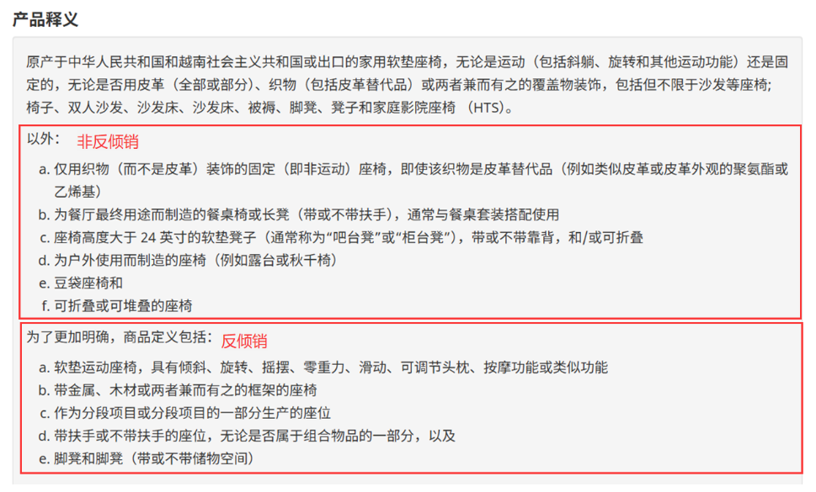
加拿大产品附加费列表
其它高货值、敏感产品，出货前请详询
纺织品、高税率产品加2元/KG | 高货值产品加1元/KG |  | 特殊产品单询 | 加拿大反倾销拒收 | 涉医疗等认证拒收 | 违禁品拒收 | 报价主页
鞋服包 | 摄像头 | 打印机 | 配套木制品加1元/KG 大量纯木制品需提供商检，原木不接 | 躺椅 | 医疗用品 | 易燃易爆
纺织品 | 投影仪 | 配套内存卡/网卡 | 大陆飞配套酒精棉+480元鉴定费 韩国飞暂时不接配套酒精棉 | 带软垫的椅子 | 婴儿用品 | 军事用品
皮革制品 | 相机 | 雕刻机 | 配套干燥剂加1元/KG | 真皮沙发 | 成人用品 | 攻击性产品
胸垫 | 扫地机 | 净化器 | 蜡烛灯加1元/KG | 沙发床 | 牙刷/牙线/牙签 | 刀具
纯拉链 | 机器人/狗 | 加热器/烤面包机 | 配套太阳能板加1元/KG | 床垫 | 化妆护肤品 | 古董
假发 | 录音笔 | 搅拌机/电饭锅 | （三岁以上）儿童车加1元/KG | 铁围栏 | 按摩器 | 货币
充气垫 | 对讲机 | 果汁机/咖啡机 | 眼镜 | 门窗、门框 | 脱毛仪 | 动物皮毛
睡袋 | 导航仪 | 小型家用电器 | 轮毂（非铝制）加2元/KG | 螺丝/铝材 | 蒸脸仪 | 液体
吊床 | GPS定位器 | 水平仪 | 笔带液体 空运大陆飞需鉴定680元/票 | 不锈钢水槽 | 黑头仪 | 粉末
帐篷 （需要双语防火标） | 行车记录仪 | 电锯/电钻 | 配套少量液体单询 | 纯太阳能板 | 去污棒 | 植物
地毯 | 车载播放器 | 维修/检修工具 | 画带颜料单询 | 不带压缩机的电热冷容器 | 洁面仪 | 食品
背景布 | 电子锁 | 探测器 | 流沙画单询 | 一次性塑料购物袋 | 冰滚轮 | 地图
防水罩 | 夜视仪 | 工业内窥镜 | 体育弓箭单询 | 一次性塑料餐饮制品 | 吸奶器 | 书籍
车罩 | 望远镜 报关不出，买单少量出 | 汽车配件 | 厨房刀具空运单询 海运加2元/KG，最低300元/票 | 迷你冰箱 | 刮痧板 | 纯电/充电宝
筋膜枪3K/2K/D价加2元/KG,其它渠道暂不接 | 显微镜 | 电焊面罩 | 车载空调加100加币/台空调税 | 热敏纸标签 | 电动车/头盔 | 手机/平板/电脑
 | 显示屏 | 潜水面罩 | 仿产地加1元/KG |  | 汽车轮胎 | 无人机
 | 手机屏 | 美甲用品 |  |  | 方向盘（带安全气囊） | 仿牌
 | 机顶盒 | 化妆刷 |  |  | 铝箔
 | 控制器 | 耳勺/指甲钳
 | 功放 | 塑料包装袋 （一次性餐饮除外）
 |  | 理发/美发工具
 |  | 配套吸管

品牌查询网站：
美国商标：https://iprs.cbp.gov/#/routeSearchResults?searchText
中国商标： http://202.127.48.148/

反倾销查询网站：
加拿大 https://www.cbsa-asfc.gc.ca/sima-lmsi/mif-mev/menu-eng.html
美国 https://www.usitc.gov/trade_remedy/731_ad_701_cvd/investigations.htm

发票预报要求
1，品名不能笼统申报：装饰品，饰品，衣服，鞋子，不锈钢零件，塑料零件，玩具，五金配件，塑料配件，样品，工具 （例如：衣服具体到男士或女士 卫衣，T恤，裤子等）
2，材质不能是：金属，五金（需要具体 铁，不锈钢，铝等）
3，用途不能是：日常，家用，促销，配件，样品，个人用品 （例如：品名 插座，材质 塑料+铝合金，用途 线路连接用）

加拿大FBA海外仓分区
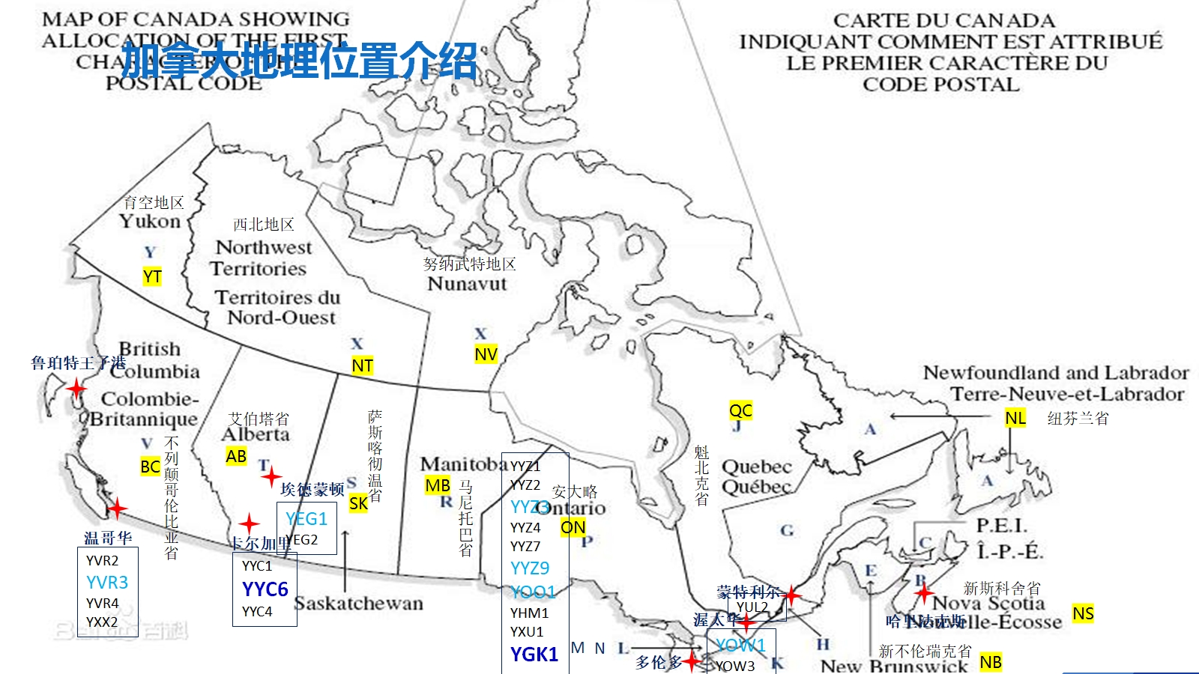
 |  |  |  |  |  |  |  | 报价主页

加拿大FBA海外仓分区（仅供参考） 海外仓拒收产生费用，须由客户支付
亚马逊仓库代码 |  | 仓库地址 | 城市 | 州 | 邮编 | 仓库属性 | 仓库类型 | 仓库情况 | 更新日期
温哥华 | YVR2 | 450 Derwent St., | Delta | BC | V3M5Y9 | 小件仓，未遇到因为尺寸与重量关系导致拒收货物 | 小型仓 | 正常，等时时间较短 | 2024-08-09
 | YVR3 | 109 BRAID ST | NEW WESTMINSTER | BC | V3L5H4 | 根据国外实际派送反馈，建议货物不超过120cm / 20 KG | 中型仓 | 爆仓，删约，等时长 | 2024-08-09
 | YVR4 | 4189 Salish Sea Way | TSAWWASSEN | BC | V4M0B9 | 小件仓，未遇到因为尺寸与重量关系导致拒收货物 爆仓，卡派不好预约，UPS可以正常派 | 小型仓 | 正常 | 2024-08-09
 | YXX1 | 19300 Airport Wy | Pitt Meadows | BC | V3Y2M5 |  |  | 新增 | 2025-08-09
 | YXX2 | 16131 Blundell Rd | Richmond | BC | V6W0A3 | 小件仓，未遇到因为尺寸与重量关系导致拒收货物 货物较少，卡派要拼车，时效有影响，建议UPS | 中型仓 | 正常 | 2024-08-09
 | WHV1 | 6751 ELMBRIDGE WAY | RICHMOND | BC | V7C4N1 | 递四方/4PX
 | WHV2 | 104-1338 UNITED BLVD | COQUITLAM | BC | V3K6Y2 | 大卖仓
埃德蒙顿 | YEG1 | 1440 39 AVE | Nisku | AB | T9E0B4 | 大件仓，单件重量不超过 23KG,单箱长度不超过 60IN（150.40CM) 目前拒收mix sku | 中型仓 | 爆仓，目前拒收mix sku | 2024-08-09
 | YEG2 | 27383 92 Ave | Acheson | AB | T7X2X2 | 小件仓，单箱长度不能超过 25IN（63.5CM） | 小型仓 | 微爆仓 | 2024-08-09
卡尔加里 | YYC1 | 293069 Colonel Robertson Way | Rocky View County | AB | T4A1C6 | 小件仓，单箱长度不能超过 25IN（63.5CM） | 小型仓 | 改成内部仓,基本上去YYC1的货都会被亚马逊改成送YYC4 | 2024-12-31
 | YYC4 | 6635 106 AVE SE | CALGARY | AB | T2C5X1 | 小件仓，单箱尺寸不能超过 42*64CM | 中型仓 | 大车等时3-8小时 | 2024-08-09
 | YYC6 | 9705 68 ST SE | Calgary | AB | T2C5V8 | 所有超重超长货物可收，卡派预约难拿 | 大型仓 | 大车等时3-8小时 | 2024-08-09
多伦多 | YYZ1 | 6363 MILLCREEK DR | Mississauga | ON | L5N1L8 | 仓库面积较小，一般客户不选择建仓 | * | * | 2024-03-04
 | YYZ2 | 2750 Peddie Rd. | Milton | ON | L9T 6Y9 | * | * | * | *
 | YYZ3 | 7995 Winston Churchill Blvd | Brampton | ON | L6Y5Z4 | 货物超过 50IB(22.5KG），长度超过 59IN(149.86CM)会被拒收 一箱多于 4PCS 的货物可能会被拒收 收货时不采用扫码枪，肉眼观察超长、混合打托、一箱多件问题。所有货物预约信息必须有效，不可夹带 | 中型仓 | 等时1-2小時，有拒收，只能约到3周以后的时间，爆仓 | 2024-08-09
 | YYZ4 | 8050 HERITAGE ROAD, | BRAMPTON | ON | L6Y6L5 | 小件仓，重量单件不能大于 7.5KG，单箱不能大于 50LB(22.5kg），长度单件不能大于 45CM，单箱最长边不能大于63.5CM 收货时不使用扫码枪，肉眼观察箱子是否超大及一箱一件会观察比较细致检查是否超大 | 小型仓 | 等待时间长，不好约，只能约到2周以后的时间 | 2024-08-09
 | YYZ6 | 8050 Heritage Rd., Brampton, Ontario L6Y 0C9 | Brampton | ON | L6Y 0C9 | * | * | * | *
 | YYZ7 | 12724 Coleraine Drive | Bolton | ON | L7E4L8 | 小件仓，重量单件不能大于 7.5KG，单箱不能大于 50LB(22.5kg），长度单件不能大于 45CM，单箱最长边不能大于63.5CM 收货时不使用扫码枪，肉眼观察箱子是否超大及一箱一件会观察比较细致检查是否超大 | 中型仓 | 不好约，删约，本周有拒收情况发生，只能约到2周以后的时间 | 2024-08-09
 | YYZ9 | 6351 Steeles Ave East | Scarborough | ON | M1X1N5 | 货物超过 50IB(22.5KG），长度超过 59IN(149.86CM)会被拒收 一箱多于 4PCS 的货物可能会被拒收 收货时 95%使用扫码枪，扫码枪会直接显示是否合规 最长边在 110-132CM 之间，次长边大于 40.64CM，判定 Pass through-bulk，拒收 最长边大于 132CM，次长边大于 10.16CM，判定 Pass through-bulk，拒收 | 中型仓 | 不好约，爆仓，只能约到3周以后的时间，oversize货物拒收情况很严重 | 2024-08-09
 | YDC5 | 6351 Steeles Ave East | Scarborough | ON | M1X1N5 | 在YYZ9裡面的2-3樓，所以地址相同 YDC5預計會接收小件貨物，目前仍在整理階段，未正常開始收貨 | 小型仓 | 尚未开放预约,为避免派送失败,请务必避免约YDC5 | 2024-11-23
 | YOO1 | 789 Salem RD N | Ajax | ON | L1Z0J2 | 单箱重量超过 50IB(22.5KG），单箱长度超过 59IN(149.86CM) 会被拒收 | 中型仓 | 不好约，货物超过50LBS, 长度超过59inches会被拒收；爆仓，拒收概率非常高不论大车trailer还是小车直卡送，只能约到3周以后的时间, 等时很长 | 2024-08-09
 | YHM1 | 110 Aeropark Boulevard, Mount Hope | Mount Hope | ON | L0R1W1 | 小件仓，单个产品重量单件不能大于 7.5KG 单个产品长度不能大于 45CM 单箱不能大于 50LB(22.5kg），单箱最长边不能大于63.5CM 传送带有限高，次长边不能超过 50cm, 一箱一件会观察比较细致 | 中型仓 | 等时很长,本周只能约到2周之后的时间 | 2024-08-09
 | XYY1 | 271 Church street s | Ajax | ON | L1S0A1 |  |  | 新增 | 2025-08-09
 | YGK1 | 640 College St E | Belleville | ON | K8N0V2 | 超大件仓，所有 YYZ3/YYZ9/YOO1/YOW1 拒收的货物都可以送到这个仓库 | 大型仓 | 等时1-2小時，难约，只能约到2周以后的时间 | 2024-08-09
 | YXU1 | 11884 Sunset Dr | London | ON | N5P0G9 | 单箱重量不能大于 50LB(22.5kg），单箱最长边不能大于63.5CM 传送带有限高，次长边不能超过 50cm, 一箱一件会观察比较细致 单件产品超过7.5KG和单箱产品尺寸超过18IN（45CM）则拒收，如果超过这个标准的建议改仓到YGK1或其他大件仓 | 小型仓 | 拒收，等时很长，本周多次派送司机都过夜还未送进去；单件产品超过7.5KG和单箱产品尺寸超过18IN则拒收，如果超过这个标准的建议改仓到YGK1或者是其他大件仓；只能约到2周以后的时间，本周有拒收情况发生 | 2024-08-09
 |  | 11884 Sunset Rd ，St Thomas,ON N5P 0G9 | St Thomas | ON | N5P0G9
 | PRTO | 6110 Cantay Rd, | Mississauga | ON | L5R 3W5 | * | * | * | *
渥太华 | YOW1 | 5225 Boundary Rd | NAVAN | ON | K4B0L3 | 大件仓，单箱重量不能超过 50IB(22.5KG），单箱长度不能超过 59IN(149.86CM), 拒收一箱多于 4PCS 的货物 收货时 70%使用扫码枪，扫码枪会直接显示是否合规 | 中型仓 | 爆仓，本周有拒收情况发生 只能约到3周以后的时间 | 2024-08-09
 | YOW3 | 222 City Gate Drive | Nepean | ON | K2J7C7 | 小件仓，重量单件不能大于 7.5KG，单箱不能大于 50LB(22.5kg），长度单件不能大于 45CM，单箱最长边不能大于63.5CM 收货时不使用扫码枪，肉眼观察箱子是否超大 | 小型仓 | 删约， 爆仓，拒收，只能约到2周以后的时间 | 2024-08-09
海外仓 | WHT1 | 5 RESOLUTION DR, UNIT 1 | BRAMPTON | ON | L6W0A5 | （大卖仓/GreatSell YYZ）
 | WHT2 | 108 SUMMERLEA RD | BRAMPTON | ON | L6T4X3 | 万邑通/Winit Corporation
 | WHT3 | 3 Keensford Court, Unit 2 | Ajax | ON | L1Z0K4 | 谷仓/GoodCang
 | WHT4 | 5 Paget Rd | Brampton | ON | L6T5S2 | 谷仓/GoodCang
 | WHT5 | 159 Don Hillock Drive, Unit 1 | Aurora | ON | L4GOK2 | 枫筝海外仓
 | WM01 | 360 Shipwill St | Vaughan | ON | L6A5E2 | 沃尔玛/Walmart
 | WM02 | 6800 Maritz Dr | Mississauga | ON | L5W1W2 | 沃尔玛/Walmart
 | WM03 | 200 Courtneypark Dr W | Mississauga | ON | L5W1Y6 | 沃尔玛/Walmart
 | WM04 | 7295 W Credit Ave | Mississauga | ON | L5N5N1 | 沃尔玛/Walmart
 | WM05 | 80 Kateson Dr | Mississauga | ON | L5W1Y6 | 沃尔玛/Walmart
 | WM06 | 6175 Edwards Blvd | Mississauga | ON | L5T2W7 | 沃尔玛/Walmart
 | WM07 | 12880 Peel Regional Rd 150 | Bolton | ON | L7E3B1 | 沃尔玛/Walmart
蒙特利尔 | YUL2 | 3000 Rue Louis A Amos | Lachine | QC | H8T 3P8 | * | * | * | 2024-03-04

